TestCaseTemplate
Тест-комплект для проверки качества работы интерфейса раздела "Пользователи"
ID | Компонент | Приоритет | Описание | Предусловия | Шаги | Ожидаемый результат | Текущий результат | Статус | Исполнитель | Приложения
Обновление_страницы_1 | Раздел_пользователи | P1 | При нажатии на иконку обновления результатов отправлятся запрос для получения новых результатов | 1. Запустить веб-браузер Chrome. 2. Осуществить вход в систему по URL: http://dev.makves.ru:8001/ Данные для входа: логин: reader пароль: e995513fcd7a5af5a5de0ea887c34c4de99d384dbc 3. В главном меню открыть выпадающий список "Объекты" и выбрать раздел "Пользователи". | 1. Открыть Devtools (F12), перейти во вкладку Network 2. Нажать на иконку обновления результатов в подразделе "Пользователи"/"Группы пользователей"/"Риски" или рядом с иконкой "Меню" | Отправка запроса с методом Get | Отправка запроса с методом Get | Pass | Скляр Никита | 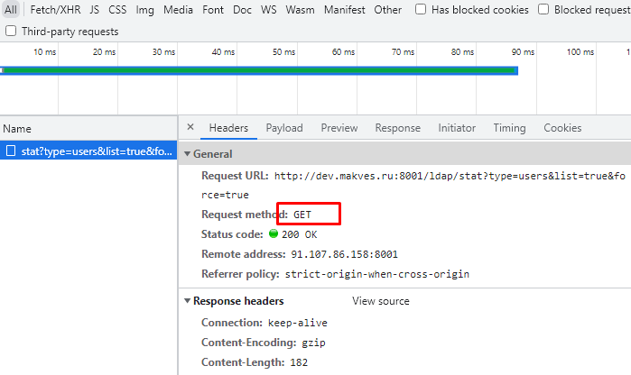
Выбор_категории_1 | Подраздел_пользователи | P1 | При нажатии на общее количество пользователей выводится список всех пользователей категорий "Включенные" и "Отключенные" |  | 1. Нажать на значение количества пользователей категории "Включенные" 2. В колонке "Риск-фактор" отсортировать пользователей по убыванию и возрастанию | При сортировке по возрастанию сначала выводится информация о пользователях категории "Отключенные", а при сортировке по убыванию категории "Включенные" | При сортировке по возрастанию сначала выводится информация о пользователях категории "Отключенные", а при сортировке по убыванию категории "Включенные" | Pass | Скляр Никита
Выбор_категории_2 | Подраздел_пользователи | P1 | При нажатии на количество пользователей категории "Включенные" выводится список только всех включенных пользователей. |  | 1. Нажать на значение количества пользователей категории "Включенные" 2. В колонке "Тип" отсортировать пользователей по убыванию и возрастанию | Выводится информация только о пользователях категории "Включенные" | В результате сортировки по возрастанию выводится информация о группах пользователей | Fail | Скляр Никита | 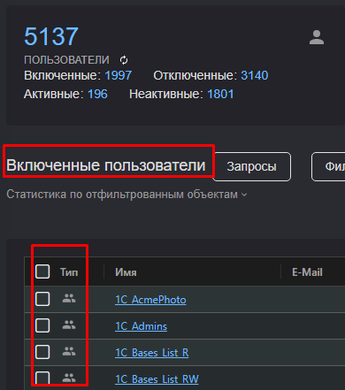
Выбор_категории_3 | Подраздел_пользователи | P2 | При нажатии на количество пользователей категории "Отключенные" выводится список только всех отключенных пользователей с соответствующей иконкой. |  | 1. Нажать на значение количества пользователей категории "Отключенные" 2. В колонке "Тип" отсортировать пользователей по убыванию и возрастанию | Выводится информация только о пользователях категории "Отключенные" с соответствующей иконкой. | Выводится информация только о пользователях категории "Отключенные" с соответствующей иконкой. | Pass | Скляр Никита | 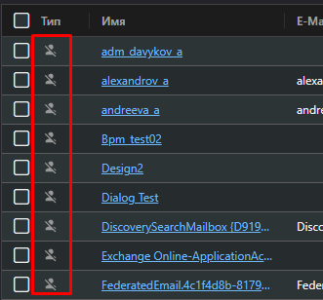
Выбор_категории_4 | Подраздел_пользователи | P1 | При нажатии на количество пользователей категории "Активные" выводится список только всех активных пользователей |  | 1. Нажать на значение количества пользователей категории "Активные" 2. В колонке "Последний логон" отсортировать пользователей по убыванию и возрастанию | Выводится информация только о пользователях со значением "Неизвестно" в столбце "Последний логон" | Выводится информация только о пользователях со значением "Неизвестно" в столбце "Последний логон" | Pass | Скляр Никита | 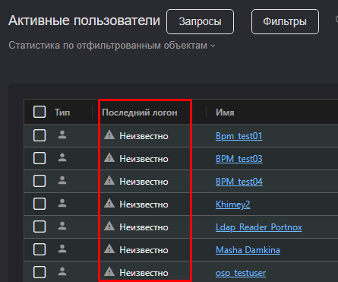
Выбор_категории_5 | Подраздел_пользователи | P1 | При нажатии на количество пользователей категории "Неактивные" выводится список только всех неактивных пользователей |  | 1. Нажать на значение количества пользователей категории "Неактивные" 2. В колонке "Последний логон" отсортировать пользователей по убыванию и возрастанию | Выводится информация только о пользователях со значением даты вида XX.XX.XXXX в столбце "Последний логон" | Выводится информация только о пользователях со значением даты вида XX.XX.XXXX в столбце "Последний логон" | Pass | Скляр Никита | 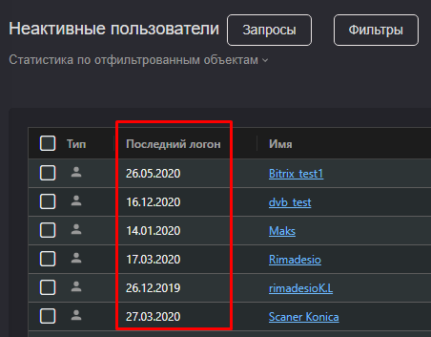
Выбор_категории_6 | Подраздел_группы_пользователей | P2 | При нажатии на общее количество групп в подразделе "Группы пользователей" выводится список с пустыми и непустыми группами. |  | 1. Нажать на значение общего количества групп 2. В правой части экрана открыть нажатием на кнопку "Видимые колонки" список столбцов в таблице 3. Сделать активной колонку "Количество элементов" 4. Отсортировать по возрастанию, затем по убыванию пользователей по столбцу "Количество элементов" | Найдены пустые группы с значением в столбце "Количество элементов" "Отсутствуют" и непустые группы со значением =>1 в столбце "Количество элементов" | Найдены пустые группы с значением в столбце "Количество элементов" "Отсутствуют" и непустые группы со значением =>1 в столбце "Количество элементов" | Pass | Скляр Никита | 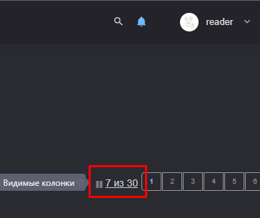
Выбор_категории_7 | Подраздел_группы_пользователей | P1 | При нажатии на категорию групп "Непустые" выводится список с непустыми группами. |  | 1. Нажать на значение количества групп категории "Непустые" 2. В правой части экрана открыть нажатием на кнопку "Видимые колонки" список столбцов в таблице 3. Сделать активной колонку "Количество элементов" 4. Отсортировать по возрастанию, затем по убыванию пользователей по столбцу "Количество элементов" | Найдены группы только со значением =>1 в столбце "Количество элементов" | Найдены группы только со значением =>1 в столбце "Количество элементов" | Pass | Скляр Никита | 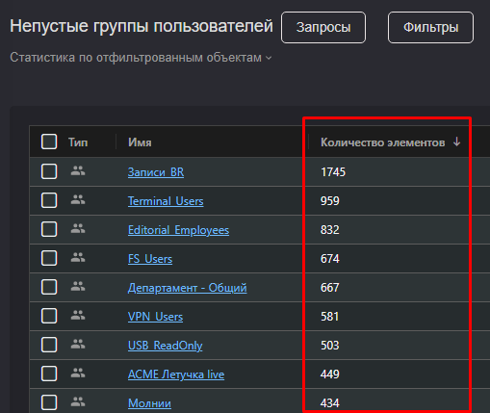
Выбор_категории_8 | Подраздел_группы_пользователей | P2 | При нажатии на категорию групп "Пустые" выводится список с пустыми группами. |  | 1. Нажать на значение количества групп категории "Пустые" 2. В правой части экрана открыть нажатием на кнопку "Видимые колонки" список столбцов в таблице 3. Сделать активной колонку "Количество элементов" 4. Отсортировать по возрастанию, затем по убыванию пользователей по столбцу "Количество элементов" | Найдены группы только со значением "Отсутствуют" в столбце "Количество элементов" | Найдены группы только со значением "Отсутствуют" в столбце "Количество элементов" | Pass | Скляр Никита | 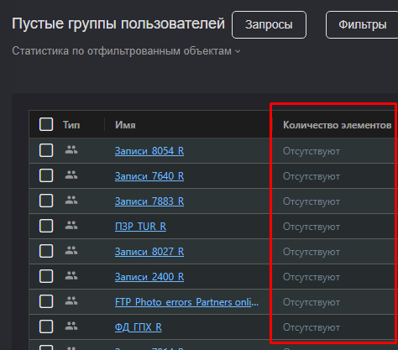
Выбор_категории_9 | Подраздел_риски | P1 | Подтверждение того, что при нажатии на количество пользователей, находящихся в одной зоне риска выводится список всех пользователей данной зоны риска. |  | 1. Нажать на цифру красного цвета в подразделе "Риски" 2. Отсортировать по возрастанию, затем по убыванию пользователей по столбцу "Риск-фактор" 3. Нажать на цифру желтого цвета в подразделе "Риски" 4. Отсортировать по возрастанию, затем по убыванию пользователей по столбцу "Риск-фактор" 5. Нажать на цифру зеленого цвета в подразделе "Риски"3. 6. Отсортировать по возрастанию, затем по убыванию пользователей по столбцу "Риск-фактор" | После шагов 2, 4, 6 в списке находятся пользователи с одной и той же зоны риска, соответствующей выбранной в подразделе "Риски" | После шагов 2, 4, 6 в списке находятся пользователи с одной и той же зоны риска, соответствующей выбранной в подразделе "Риски" | Pass | Скляр Никита | 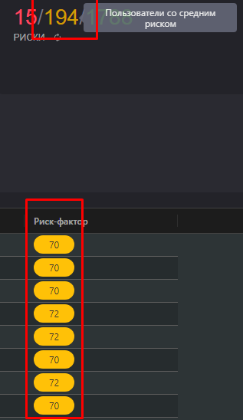
Выбор_категории_10 | Подраздел_риски | P3 | При нажатии на количество пользователей, находящихся в одной зоне риска цвет цифры соответсвуют цвету в столбце "Риск-фактор" |  | 1. Нажать на цифру красного цвета в подразделе "Риски" 2. Нажать на цифру желтого цвета в подразделе "Риски" 3. Нажать на цифру зеленого цвета в подразделе "Риски" | Цвет цифры в подразделе "Риски" совпадает с c цветом в столбце "Риск-фактор" | Цвет для пользователей с низком риском в подразделе "Риски" не совпадает c цветом в колонке "Риск-фактор" | Fail | Скляр Никита
Выбор_запроса_1 | Подраздел_запросы | P1 | При нажатии на запрос в категории "Общие" выводится список c информацией соответствующей запросу. |  | 1. Нажать на иконку "Запросы" 2. Выбрать запрос "Включенные пользователи" 3. Открыть статистику по отфильтрованным объектам 4. Повторить пункт 2-3 для всех запросов категории "Общие" | Выводится количество пользователей/групп выбранной категории и оно равно числу в подразделах выше. | Выводится количество пользователей/групп выбранной категории и оно равно числу в подразделах выше. | Pass | Скляр Никита | 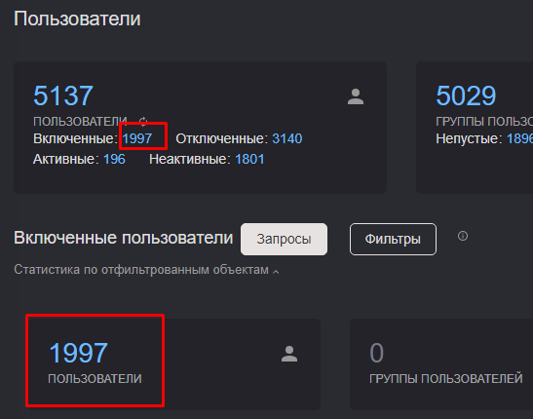
Выбор_запроса_2 | Подраздел_запросы | P2 | При нажатии на запрос в категории "Риски" выводится список c информацией соответствующей запросу. |  | 1. Нажать на иконку "Запросы" 2. Выбрать запрос "Пользователи с высоким риском" 3. Открыть статистику по отфильтрованным объектам 4. Повторить пункт 2-3 для всех запросов категории "Риски" | Выводится количество пользователей выбранной категории и оно равно числу в подразделах выше. | Выводится количество пользователей выбранной категории и оно равно числу в подразделах выше. | Pass | Скляр Никита | 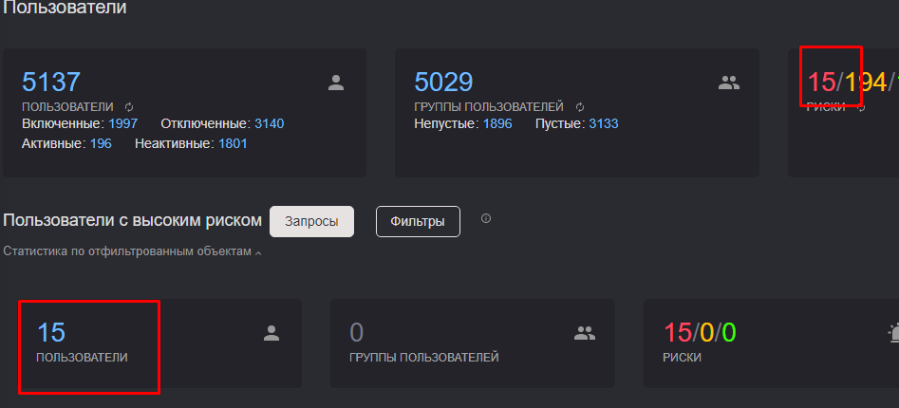
Выбор_запроса_3 | Подраздел_запросы | P1 | При нажатии на запрос в категории "Проблемы" выводится список c информацией соответствующей запросу. |  | 1. Нажать на иконку "Запросы" 2. Выбрать запрос "Неактивные пользователи" 3. Открыть статистику по отфильтрованным объектам 4. Повторить пункт 2-3 для запроса "Пустые группы" | Выводится количество пользователей/групп выбранной категории и оно равно числу в подразделах выше. | Выводится количество пользователей/групп выбранной категории и оно равно числу в подразделах выше. | Pass | Скляр Никита | 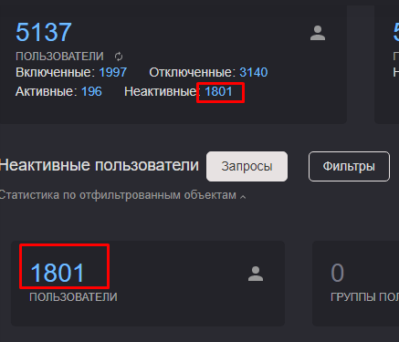
Выбор_запроса_4 | Подраздел_запросы | P1 | При нажатии на запрос в категории "Проблемы" выводится список c информацией соответствующей запросу. |  | 1. Нажать на иконку "Запросы" 2. Выбрать запрос "Пользователи с необязательным паролем" 3. Нажатием на имя открыть данные первого пользователя, выбрать вкладку "Анализ" 4. Повторить пункт 2-3 для запроса "Пользователи с паролем без срока действия" | Выводится список пользователей соответствующий запросу, данные пользователя в вкладке "Анализ" соответствуют запросу | Выводится список пользователей соответствующий запросу, данные пользователя в вкладке "Анализ" соответствуют запросу | Pass | Скляр Никита | 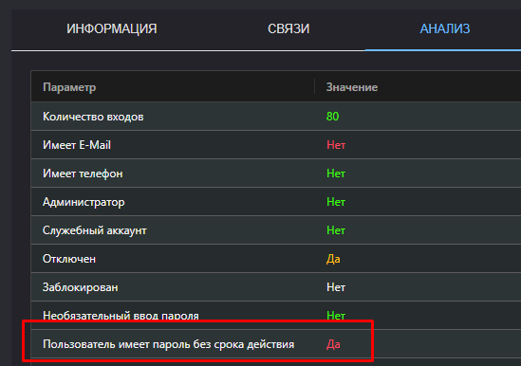
Выбор_фильтра_1 | Подраздел_фильтры | P2 | При выборе фильтра по категории "Пустые группы" или "Пользователи с подключенными ящиками" выводятся соответствующие результаты поиска |  | 1. Нажать на иконку "Запросы" 2. Выбрать запрос "Пустые группы" 3. Открыть статистику по отфильтрованным объектам 4. Повторить пункты 1-2 для запроса "Пользователи с подключенными ящиками" 5. Отобразить в "Видимые колонки" колонку "Почтовые ящики" | Выводятся группы, количество соответствует числу в подразделе "Группы ользователей." Выводит список активных пользователей с подключенными почтовыми ящиками. | Выводятся группы, количество соответствует числу в подразделе "Группы пользователей." Выводит список активных пользователей с подключенными почтовыми ящиками. | Pass | Скляр Никита
Выбор_фильтра_2 | Подраздел_фильтры | P2 | При выборе фильтра по изменению за период времени выводятся соответствующие пользователи |  | 1. Нажать на иконку "Фильтры" 2. Выбрать "Изменено сегодня" 3. При наличии пользователей в результатах нажать на имя 4. Сверить время последнего изменения 5. Пункты 2-5 повторить для всех вариантов "Изменено за …" | При наличии пользователей по фильтру время последнего изменения соответствует фильтру | При наличии пользователей по фильтру время последнего изменения соответствует фильтру | Pass | Скляр Никита
Экспорт_таблицы_1 | Подраздел_меню | P2 | При экспорте таблицы в различные форматы файлы открываются и корректно отображают результаты. |  | 1. Нажать на иконку "Меню" 2. Выбрать "Экспорт в CSV", "Экспорт в XLSX", "Экспорт в HTML" 3. Открыть загруженные файлы | Файлы данных форматов открываеются и корректно отображают таблицу результатов запроса | Файлы данных форматов открываеются и корректно отображают таблицу результатов запроса | Pass | Скляр Никита
Сохранение_запроса_1 | Подраздел_меню | P3 | При создании запроса, отличающегося от дефолтных его можно сохранить и вызвать с помощью "Меню" |  | 1. Нажать на значение категории пользователей "Активные" 2. Отсортировать пользователей по колонке "Риск-фактор" убывающим списком 3. Нажать на иконку "Меню", выбрать "Сохранить текущий запрос" и назвать его 4. Нажать на значение категории пользователей "Неактивные" 5. Отсортировать пользователей по колонке "Риск-фактор" возрастающим списком 6. Нажать на иконку "Меню", выбрать сохраненный запрос по названию | Запросы успешно сохраняются, их можно вызвать | Запросы успешно сохраняются, их можно вызвать | Pass | Скляр Никита | 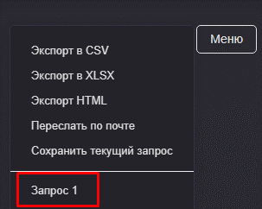
Выбор_страницы_1 | Страницы_результатов_поиска | P1 | При наличии нескольких страниц результатов поиска возможно переключаться между ними |  | 1. Нажать на значение количества пользователей категории "Включенные" 2. Нажать на стрелку для отображения скрытых страниц 3. Выбрать последнюю страницу 4. Нажать на стрелку для отображения скрытых страниц 5. Выбрать первую страницу | Между страницами можно переключаться | Между страницами можно переключаться | Pass | Скляр Никита
Количество_колонок_1 | Видимые_колонки | P2 | При скрытии всех возможных колонок результаты в таблице отображаются корректно |  | 1. В правой части экрана открыть нажатием на кнопку "Видимые колонки" список столбцов в таблице 2. Скрыть все колонки доступные для скрытия 3. Закрыть список колонок | В результатах отображаются две колонки: "Тип" и "Имя" | В результатах отображаются две колонки: "Тип" и "Имя" | Pass | Скляр Никита
Количество_колонок_2 | Видимые_колонки | P2 | При отображении всех возможных колонок результаты в таблице отображаются корректно |  | 1. В правой части экрана открыть нажатием на кнопку "Видимые колонки" список столбцов в таблице 2. Отобразить все колонки 3. Закрыть список колонок 4. Проверить наличие всех 30-ти колонок с помощью пользунка для горизонтального перемещения | В результатах отображаются все 30 колонок и между ними можно перемещаться с помощью ползунка | В результатах отображаются все 30 колонок и между ними можно перемещаться с помощью ползунка | Pass | Скляр Никита

